Titul


 |  |  |  | ОБЩЕСТВО С ОГРАНИЧЕННОЙ ОТВЕТСТВЕННОСТЬЮ
 |  |  |  | "Альфа ЭТЛ"

 |  | Свидетельство о регистрации №06-41/ЭЛ-23 от 4 апреля 2023 г. Выдано СЗУ Ростехнадзора. Срок действия свидетельства установлен до 03 апреля 2026 г.
 |  | г. Санкт-Петербург, ул Малая Морская, д. 11 литера А, помещ. № 224

 |  |  | 8 (812) 509-31-49 |  | info@alpha-etl.ru | www.alpha-etl.ru

Начальник электролаборатории: __________ Коряковцев А.Н.

ТЕХНИЧЕСКИЙ ОТЧЕТ № 12/10/2022-01

О проведении эксплуатационных испытаний
электроустановки и электрооборудования

 |  |  | Дата испытаний: |  | 16 мая 2023 года
 |  |  | Заказчик испытаний: |  | ООО "РБ-Эстейт"
 |  |  | Объект: |  | БЦ на Жукова
 |  |  | Адрес: |  | Московская область, г. Дзержинский, ул. Академика Жукова, 25А

 | 1. Результаты измерений и испытаний распространяются только на электроустановку и
 | электрооборудование, указанную в наименовании объекта и подвергнутую испытаниям.
 | 2. Результаты испытаний не могут быть частично или полностью перепечатаны без разрешения заказчика
 | или электроизмерительной лаборатории.
 | 3. Исправления не допускаются.

г. Москва, 2023 г.

Svidetel
 |  |  | Копия свидетельства о регистрации электролаборатории

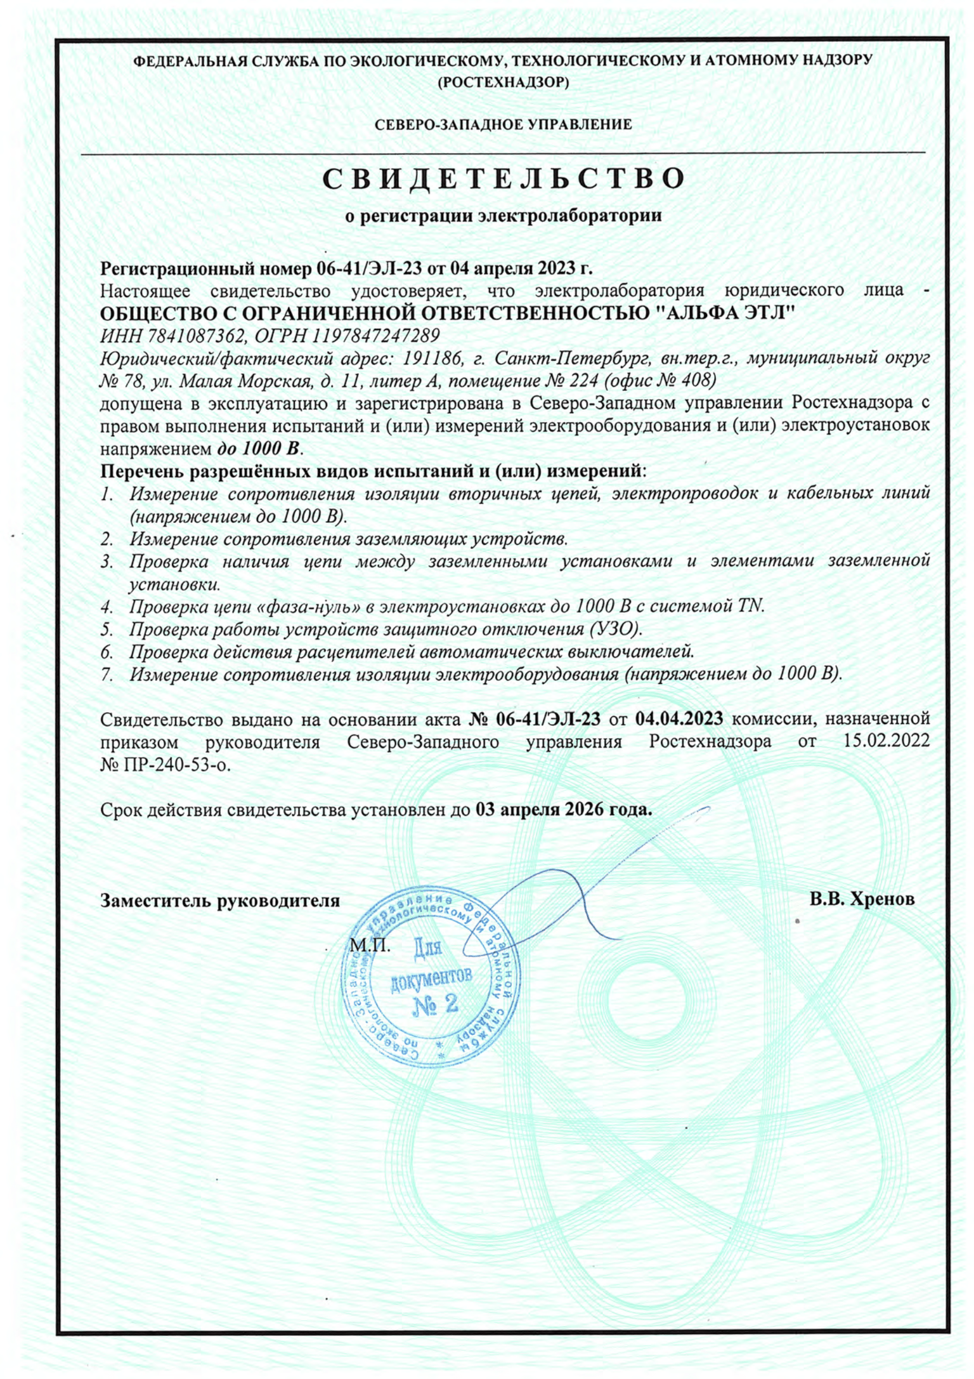

 |  | КОПИЯ ВЕРНА |  | м. п.
 |  | Начальник электролаборатории: |  |  | Игнатьев И. А.

Выписка из реестра федерального агенства по техническому регулированию и метрологии о поверке прибора METREL MI 3102H CL

 | Сведения о результатах поверки СИ
 | Регистрационный номер типа СИ |  |  | 46785-11
 | Тип СИ |  |  | MI 3102H CL, MI 3125, MI 3125B
 | Наименование типа СИ |  |  | Измерители параметров электроустановок
 | Заводской номер СИ |  |  | 13071613
 | Модификация СИ |  |  | MI 3102H CL
 | Сведения о поверке
 | Наименование организации-поверителя |  |  | ОБЩЕСТВО С ОГРАНИЧЕННОЙ ОТВЕТСТВЕННОСТЬЮ «ИНЭКС СЕРТ» (ООО «ИНЭКС СЕРТ»)
 | Условный шифр знака поверки |  |  | ДИЭ
 | Владелец СИ |  |  | ООО «Альфа-ЭТЛ»
 | Тип поверки |  |  | Периодическая
 | Дата поверки СИ |  |  | 44952
 | Поверка действительна до |  |  | 45682
 | Наименование документа, на основании которого выполнена поверка |  |  | Методика поверки, утвержденная ГЦИ СИ ФГУП «ВНИИМС» в марте 2011 г.
 | СИ пригодно |  |  | Да
 | Номер свидетельства |  |  | С-ДИЭ/26-01-23/218265736
 | Знак поверки в паспорте |  |  | Нет
 | Знак поверки на СИ |  |  | Нет
 | Средства поверки
 | Средства измерений, применяемые при поверке
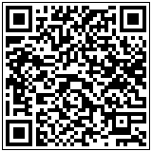
 | 43830-10; Стандарты частоты рубидиевые; 294963
 | 25985-09; Калибраторы универсальные; 218865661
 | 51622-12; Магазины электрического сопротивления; 313006
 | Доп. сведения
 | Поверка в сокращенном объеме |  |  | Нет
 | Федеральное агентство по техническому регулированию и метрологии
 | https://fgis.gost.ru/fundmetrology/cm/results?filter_mi_mitnumber=46785-11&filter_mi_number=13071613

 | ВЫПИСКА ВЕРНА |  | м. п.

 | Начальник электролаборатории: |  |  |  |  | Игнатьев И. А.

 | КОПИЯ ВЕРНА |  |  |  | м. п.

 |  | Начальник электролаборатории: |  |  |  | Игнатьев И. А.

